家具类
家具类采购明细及参数表
名称 | 规格品牌 | 图片 | 合计 数量 | 数量 单位 | 材质 | 网价 （元） | 网价小计 （元） | 实体定做 （元） | 实体小计 （元） | 备注
床 | 80 *170 高脚40*60 其他附件20*30 床板12厚杉木 |  | 3 | 张 | 松木
 |  |  |  |  | 胡桃木\榉木
 | 80 * 170 矮脚40*60 其他附件20*30 床板12厚杉木 |  | 4 | 张 | 松木
 |  |  |  |  | 胡桃木\榉木
 | 90 * 190床脚40*60 其他附件20*30 床板12厚杉木 |  | 2 | 张 | 松木 |  |  |  |  | 不需床栏
 |  |  |  |  | 胡桃木\榉木
 | 80*190床脚40*60 其他附件20*30 床板12厚杉木 |  | 21 | 张 | 松木 |  |  |  |  | 加床栏
 |  |  |  |  | 胡桃木\榉木
 | 高低床上下床脚80*40 其他附件20*30 床板12厚杉木 |  | 18 | 张 | 松木
 |  |  |  |  | 胡桃木\榉木

胡桃木\榉木床合计:
乳胶床垫合计:
松木床和乳胶床垫合计:
胡桃木\榉木和乳胶床垫床合计:
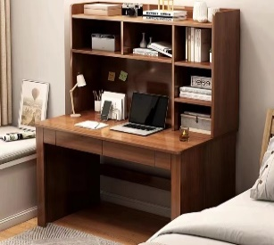
学生 桌椅 | 长宽高100*60*155 15厚板子 |  | 12 | 套
气垫床 |  |  | 10 | 张 |  |  |  |  | 0

